totaaloverzicht


nr. | locatie | regio | aantal | Locatie inpandig
1. | Wegtersweg 14 | Hengelo | 12 | kantine, elmo/inpak, V&M, magazijn,OLH, V&A, Indes, Instap, Pantry boven, Flexruimte bg en pantry BBI
2. | Burenweg 6 | Borne | 3 | entree, kantine, materieeldienst
3. | Schoolstraat 13a | Markelo | 1 | entree kantoren
4. | Groentuin Bartelinkslaantje 40 | Hengelo | 2 | kantine,(werkplaats)
6. | Grondhuttenweg 1c | Bentelo | 1 | kantine
7. | Asveldweg 14 | Hengelo | 2 | kantine en gang
8. | Deurningerstraat 250 | Hengelo | 2 | kantine + kantoor
9. | Kuipersdijk 46 | Hengelo | 1 | kantine
10. | Breukersweg 15 | Goor | 1 | kantine
12. | Oldenzaalsestraat 345 | Hengelo | 1 | kantine
13. | Van Alphenstraat 25 | Hengelo | 1 | kantine
15. | Torenlaan 60 | Hengelo | 1 | loods

Totaal aantal interne milieustraten |  |  | 28 | x milieustraat: Restafval + Papier&Karton + Plastic + GFT

Losse afvalbakken niet opnemen in standaard milieustraat |  |  | 2 | Swill Locatie Wegtersweg

plattegronden
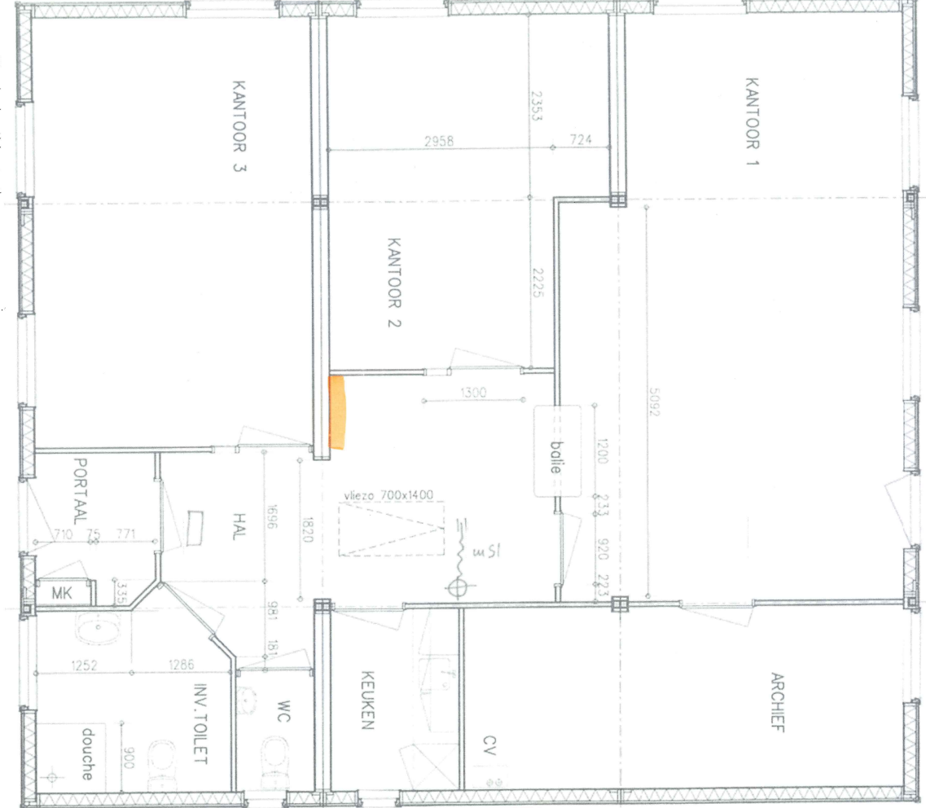
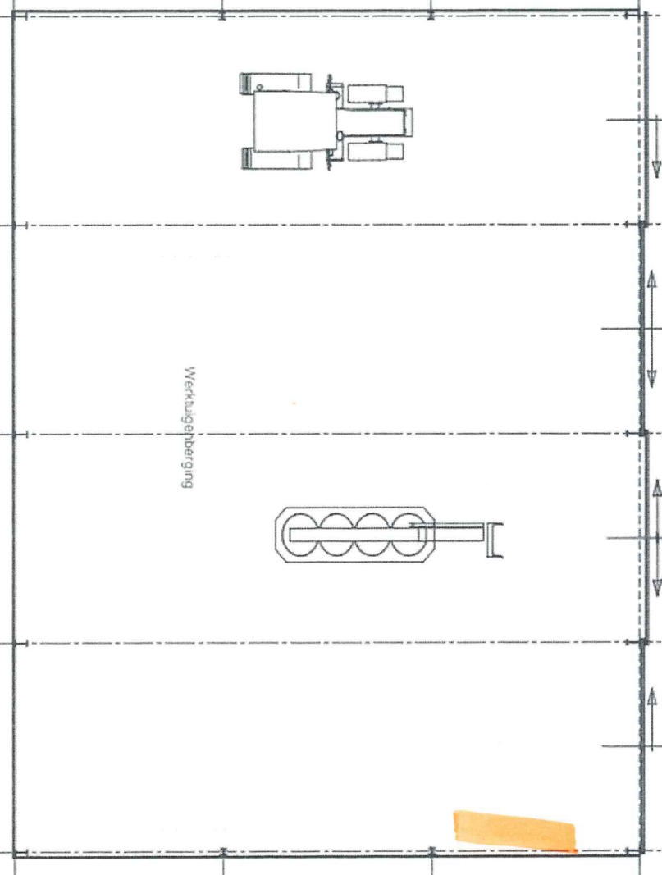
Wegterweg 14 | Burenweg 6
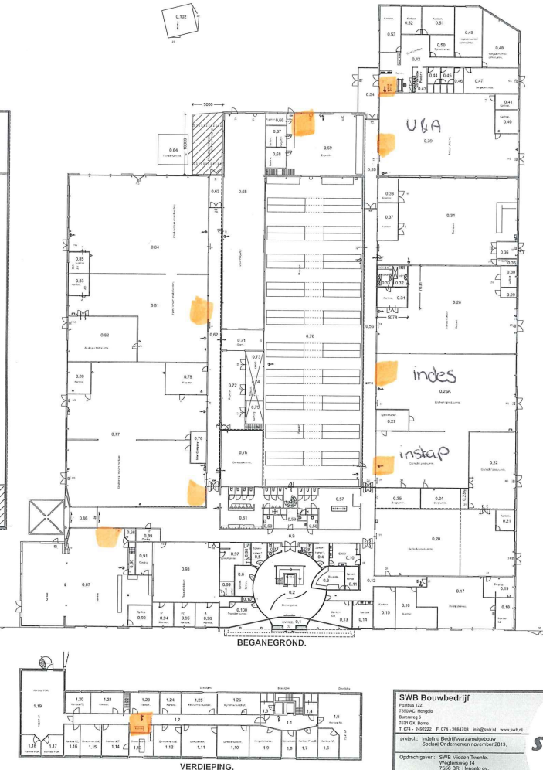
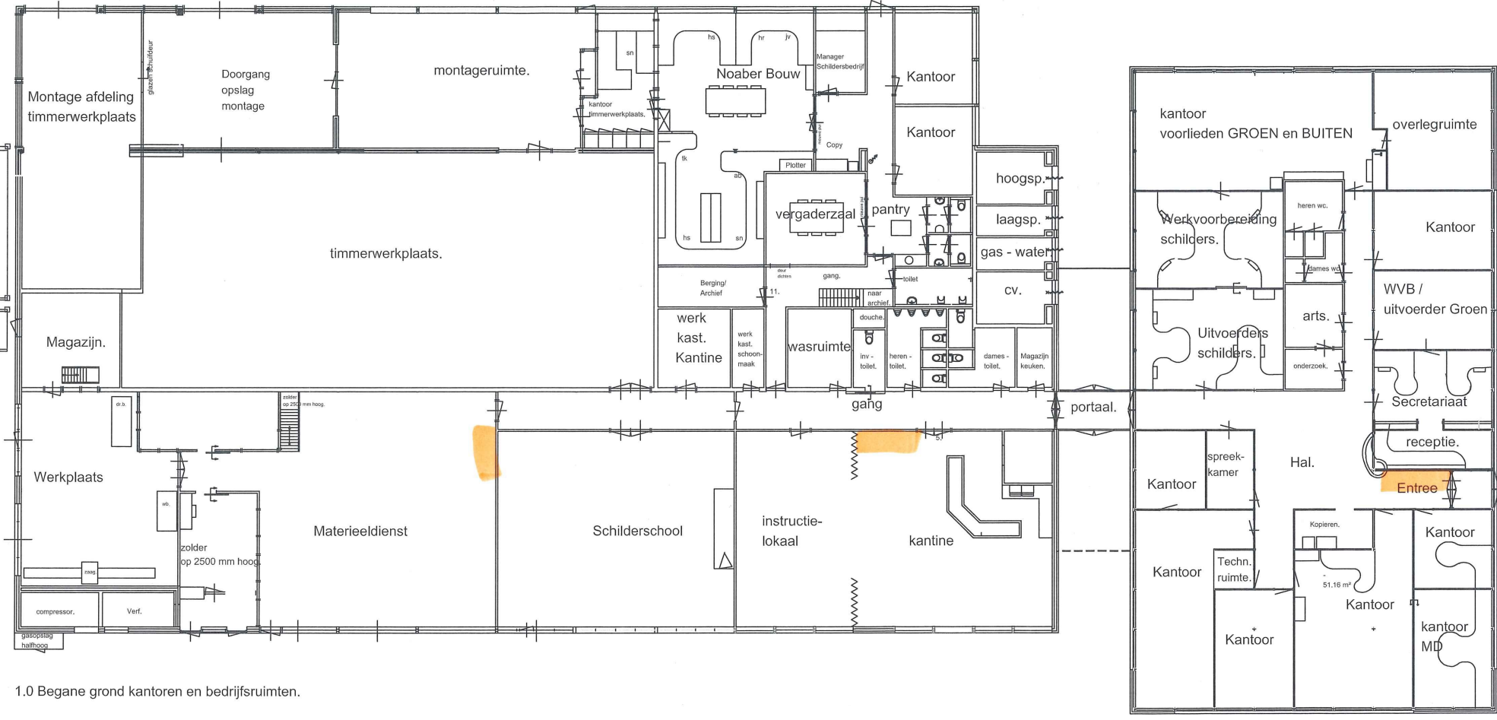

Bartelinkslaantje 40 | Grondhuttenweg 1c
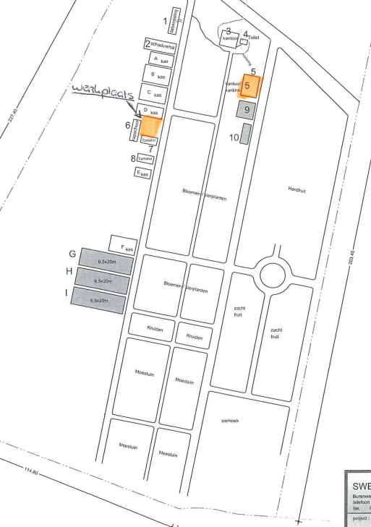
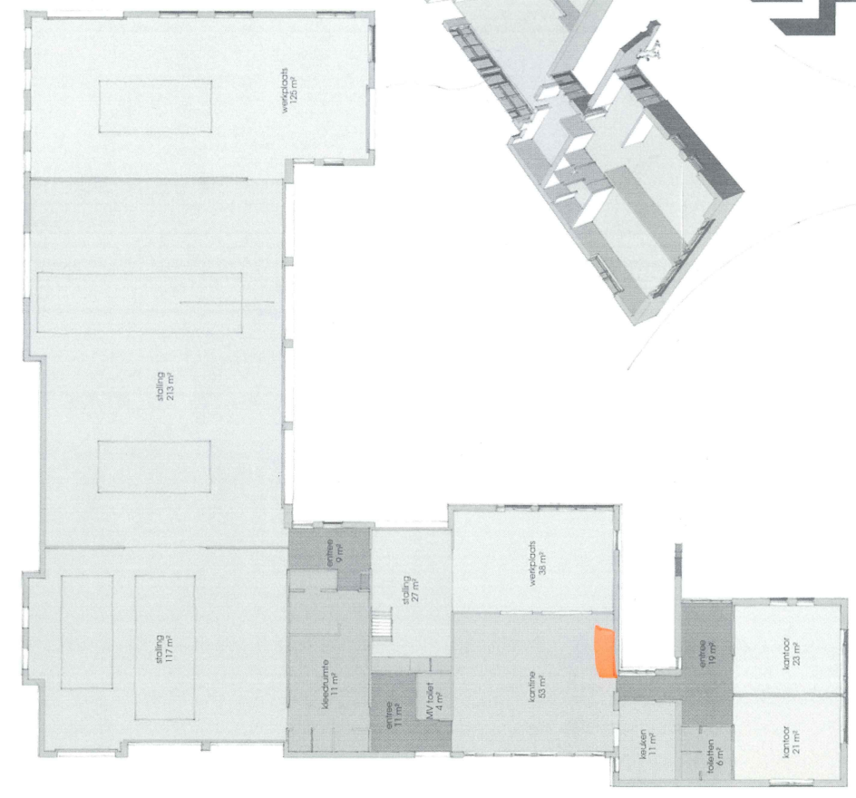

Asveldweg 14 | Breukersweg 15
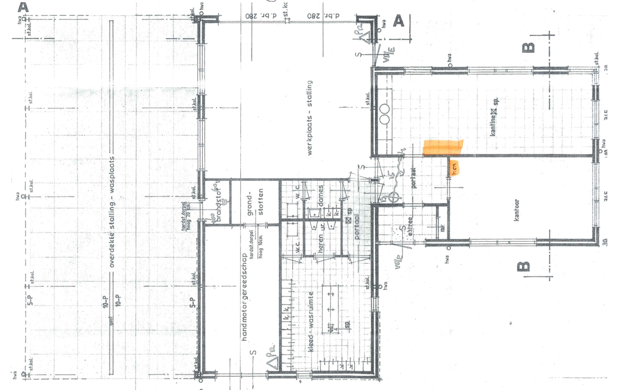

Deurningerstraat 250 | Oldenzaalsestraat 345
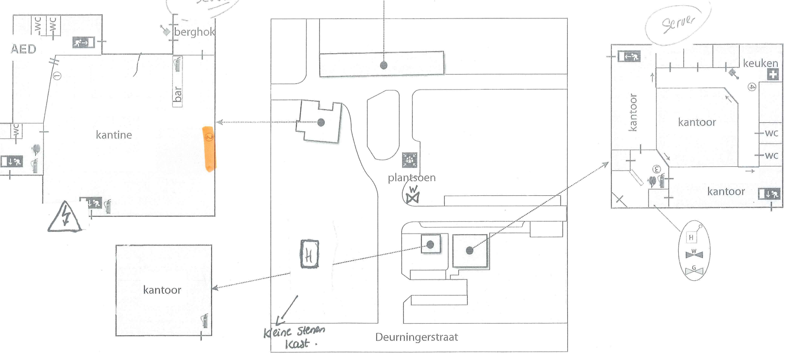
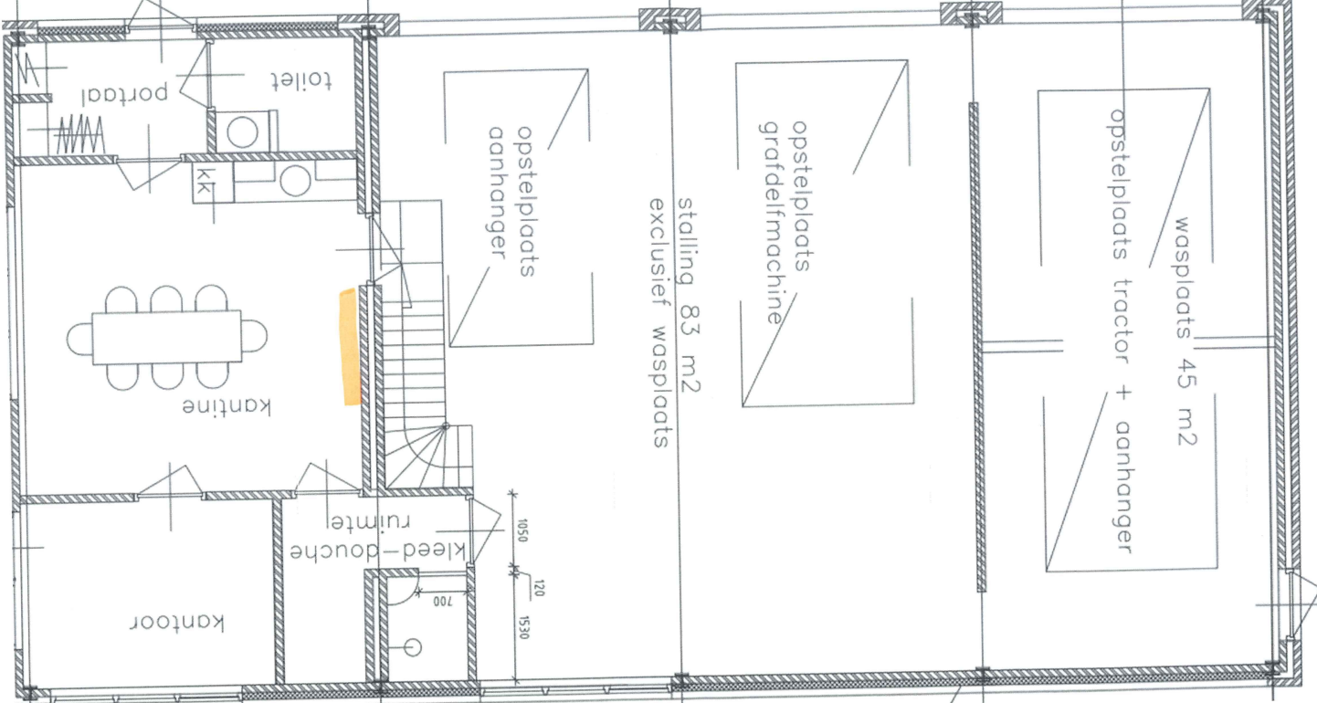

Van Alphenstraat 25 | Torenlaan 60

